Suite de pruebas
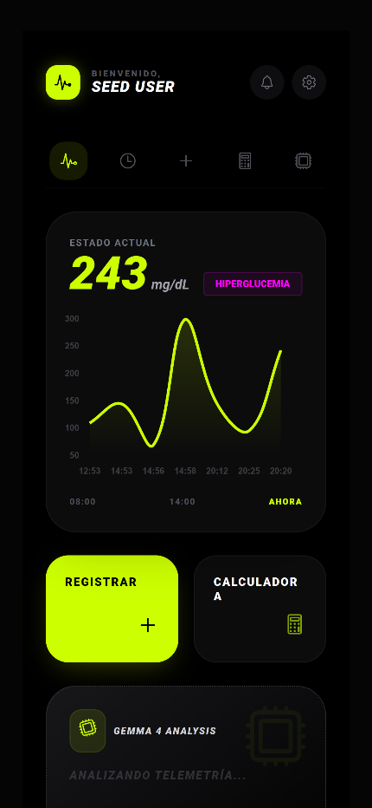
CASOS DE PRUEBAS - [VitalSY] |  |  |  |  |  |  |  |  | OK
No | Caso de prueba | Prioridad | Precondiciones | Datos de entrada | Pasos | Resultados Esperado | Resultado Obtenido | Estado prueba
ÁREA FUNCIONAL: Autenticación y Gestión de Usuarios (C.U 01, C.U 02)
CP-01 | Validar Autenticación JWT | Alta | El servidor backend de VitalSY está activo y accesible. El usuario se encuentra en la pantalla de inicio de sesión de la aplicación móvil Ionic. | Usuario: seed@example.com Contraseña: SeedPass123! | 1. Abrir la aplicación móvil. 2. Ingresar el correo y la contraseña válidos. 3. Presionar el botón 'Iniciar Sesión'. 4. Verificar la respuesta del servidor y el almacenamiento local. | Acceso concedido. El backend devuelve un token JWT válido (HTTP 200). La aplicación almacena el token de forma segura en el Secure Storage del dispositivo y redirige al paciente al Dashboard. | 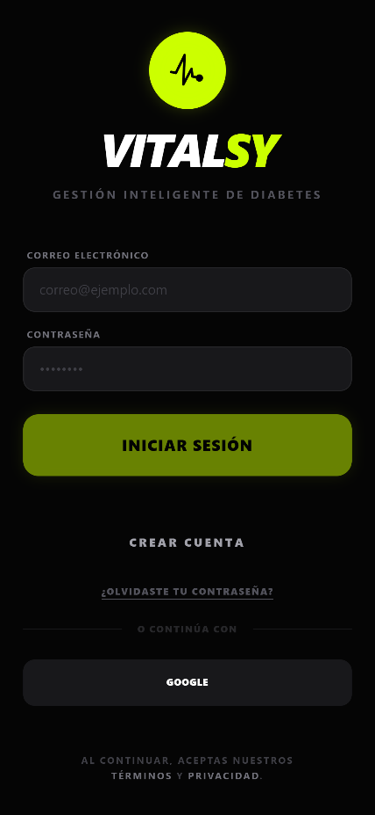 El token JWT se generó correctamente, se almacenó en el Secure Storage y se redirigió al Dashboard. | OK
CP-02 | Registro de Nuevo Usuario | Alta | El correo a registrar no debe existir previamente en la base de datos. El backend y la base de datos PostgreSQL 16 están en ejecución. | Nombre: Juan Pérez Email: juan.perez@example.com Contraseña: SecurePassword123! | 1. Navegar a la pantalla de registro. 2. Ingresar nombre, email y contraseña. 3. Presionar 'Registrarse'. 4. Consultar la tabla 'usuarios' en PostgreSQL 16 para verificar la contraseña. | Registro exitoso en la base de datos. Redirección automática del paciente a la pantalla de inicio o autenticación. Verificación de que los datos de contraseña no son legibles en texto plano en la DB (cifrado con BCrypt). | 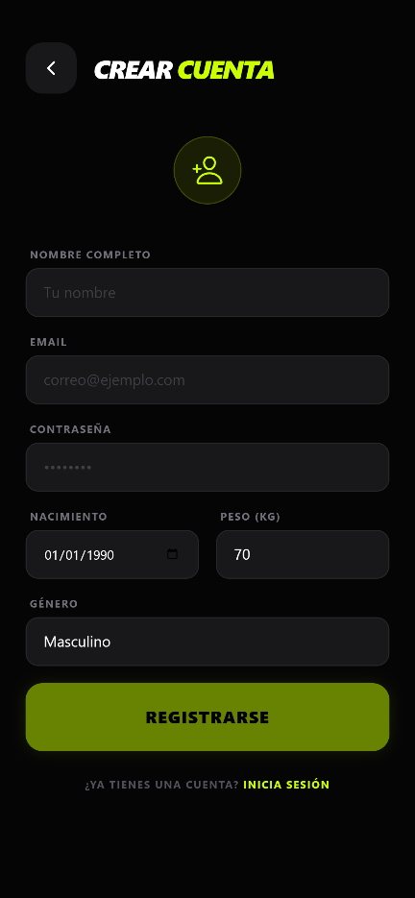 Usuario registrado con éxito, la contraseña se almacenó cifrada con BCrypt en la base de datos y se redirigió correctamente. | OK
CP-04 | Modificar Perfil de Usuario | Media | El usuario ha iniciado sesión correctamente y dispone de un token JWT válido en el dispositivo. | Nombre: Juan P. Pérez Peso actual: 105 kg Fecha de nacimiento: 1990-05-15 | 1. Acceder al módulo de 'Gestionar Perfil'. 2. Modificar los datos personales (nombre, peso actual, fecha de nacimiento). 3. Presionar el botón 'Guardar Cambios'. 4. Comprobar la actualización en la interfaz y en la base de datos. | El sistema envía una petición PUT/PATCH al backend con el JWT. El backend actualiza la fila correspondiente en la base de datos PostgreSQL. Los cambios se muestran inmediatamente en la aplicación sin afectar otros parámetros clínicos (como Ratio o IS). | 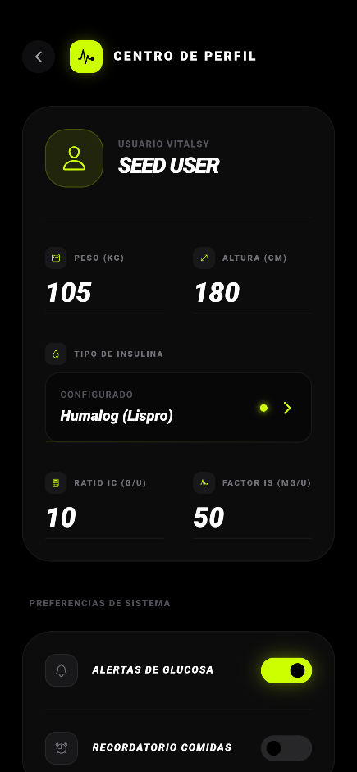 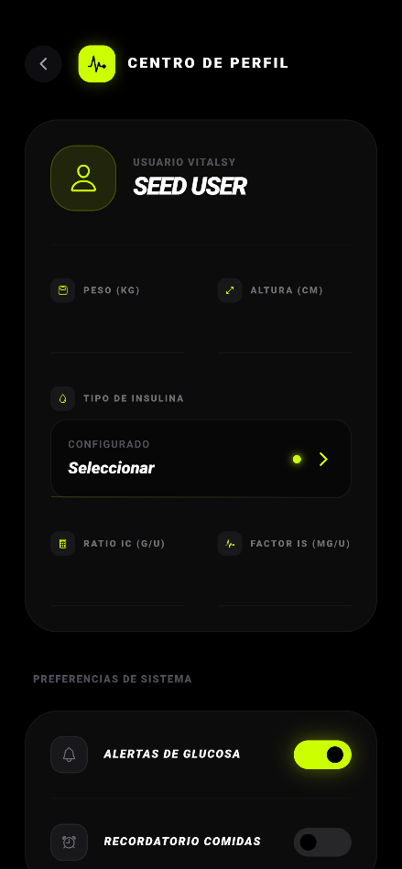 Los cambios del perfil fueron enviados y persistidos de manera exitosa en PostgreSQL. La app los muestra al instante. | OK
CP-07 | Configuración de Coeficientes Médicos (C.U 03) | Alta | El usuario está autenticado en la aplicación y tiene acceso a su perfil clínico. | Ratio de Carbohidratos (IC): 10g/U Factor de Sensibilidad (IS): 50 mg/dL/U | 1. Ingresar al apartado de perfil clínico. 2. Ajustar los valores de Ratio de Carbohidratos (IC) y Factor de Sensibilidad (IS). 3. Guardar los cambios. 4. Cerrar la sesión. 5. Iniciar sesión de nuevo y verificar los valores. | El sistema persiste los coeficientes clínicos de forma segura en la tabla 'parametros_clinicos' de PostgreSQL 16. Tras iniciar sesión de nuevo, el backend recupera y muestra correctamente los valores actualizados. | Los coeficientes IC e IS se guardaron correctamente en la base de datos y persistieron íntegramente tras re-autenticar. | OK
ÁREA FUNCIONAL: Control Clínico y Cálculos (C.U 04, C.U 08)
CP-03 | Cálculo de Insulina Prandial | Alta | El usuario tiene configurados sus coeficientes médicos (IC y IS) en el perfil clínico de la aplicación. | Carbohidratos (CHO): 60g Glucosa medida: 150 mg/dL | 1. Ingresar a la calculadora de bolo de la aplicación. 2. Introducir 60g de carbohidratos a consumir. 3. Introducir glucemia de 150 mg/dL. 4. Presionar 'Calcular dosis'. | El sistema realiza el cálculo matemático según el algoritmo clínico configurado. La dosis de insulina calculada es precisa, con un margen de error menor a 0.1 unidades. | 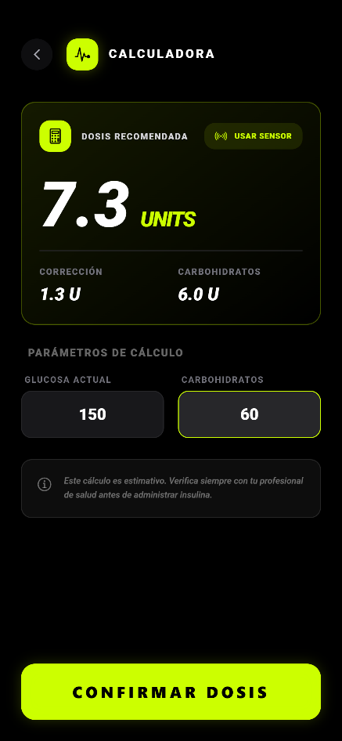 El sistema sugirió la dosis correcta de insulina basada en el algoritmo y con margen de error de 0 unidades. | OK
CP-05 | Validación de Hard-Stops | Alta | El usuario tiene definidos sus límites de seguridad clínicos para dosis de insulina en su perfil médico. | Dosis a registrar: 25 unidades (supera el límite de seguridad establecido de 15 unidades). | 1. Intentar registrar una dosis de insulina de 25 unidades. 2. Presionar el botón para confirmar e inyectar. | El sistema bloquea la acción inmediatamente, muestra una alerta crítica en la pantalla advirtiendo que la dosis supera el límite seguro y no permite enviar los datos. | 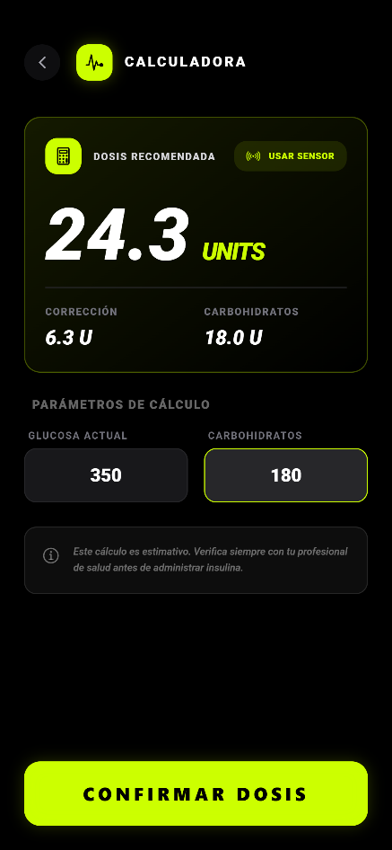 La acción de registro fue bloqueada con éxito por la aplicación, mostrando la advertencia de seguridad correspondiente. | OK
CP-08 | Registrar Ingesta de Nutrición (C.U 05) | Alta | El usuario se encuentra autenticado y en la pantalla de registro de nutrición. | Carbohidratos: 45g Descripción: 'Manzana y sándwich integral' | 1. Seleccionar registro de nutrición. 2. Ingresar la cantidad de carbohidratos (45g) y una descripción. 3. Verificar que los datos estén en rangos lógicos. 4. Guardar el registro. 5. Ir a la bitácora o historial. | El sistema almacena el registro en la tabla 'registros_nutricion' asociado a la fecha y hora actual. El nuevo registro aparece de forma inmediata en la bitácora (historial) del paciente. | 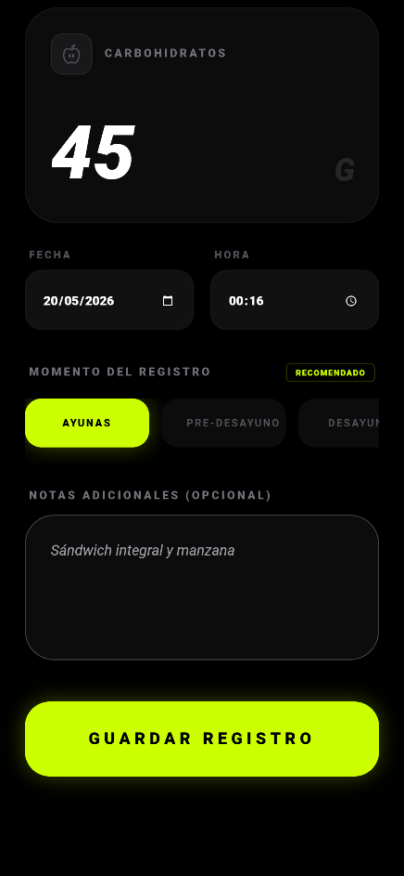 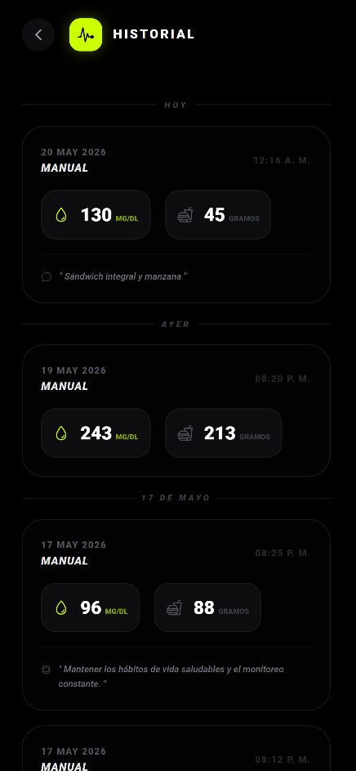 El registro de nutrición se guardó de forma exitosa en la DB y se reflejó de inmediato en la línea de tiempo de la bitácora. | OK
ÁREA FUNCIONAL: Reportes y Bitácora (C.U 09)
CP-06 | Exportación de Reporte PDF | Media | El usuario tiene registros de glucemia, nutrición e insulina en la base de datos. | Rango de fechas: Mensual Formato: PDF | 1. Ir al apartado de Reportes en la aplicación. 2. Presionar el botón para exportar el reporte clínico mensual. 3. Descargar el archivo PDF and abrirlo. | El archivo PDF se genera correctamente, es legible y contiene todas las métricas de glucosa, ingesta y dosis registradas, garantizando la integridad de los datos. |  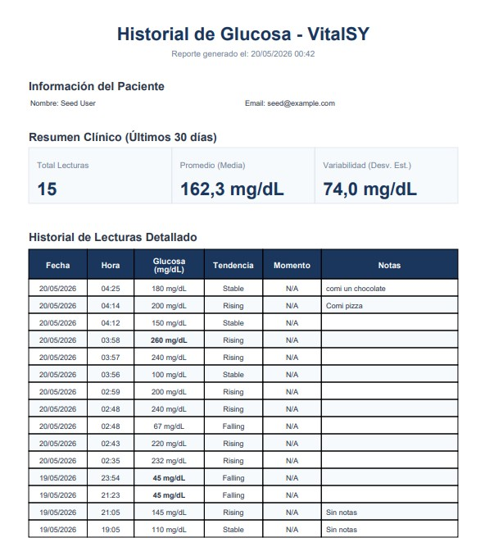 El archivo PDF fue generado exitosamente conteniendo las gráficas y registros del mes, con total legibilidad. | OK

